8月21日
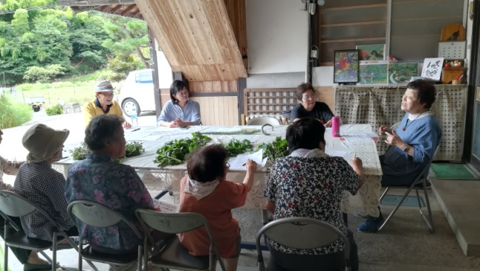
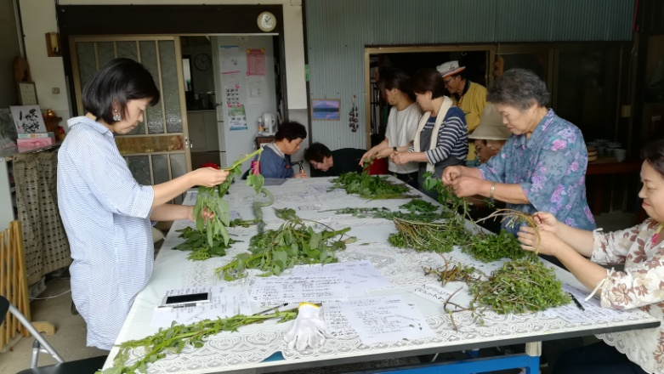
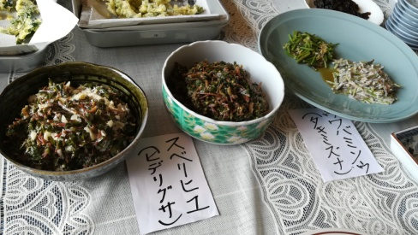
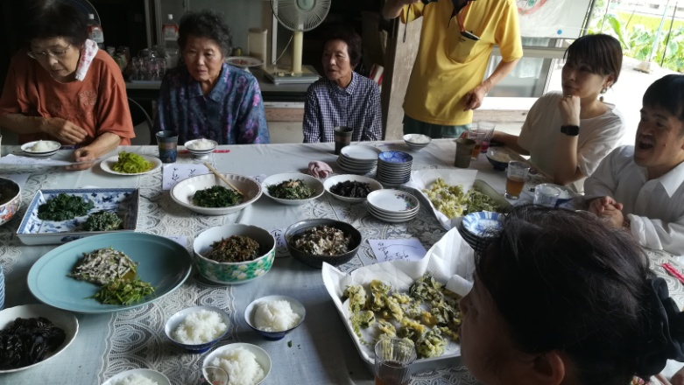
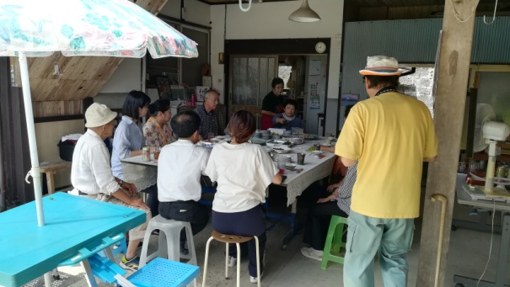
 |  | NPO法人百華倶楽部
 | 活動明細

◆ 取組の名称 | ランチミーティング in 八千代
 | 災害時に役立つ「エコ炊飯」と雑草料理を楽しむ会
◆ 日時 | 平成30年8月21日（火） 10：00～14：00
◆ 場所 | 安芸高田市八千代町下根 （清覚邸）
◆ 講師 | 小林 富子さん
◆ 参加人数 | 15名
◆ ブログ | http://kasosaka.blog.fc2.com/blog-date-20180821.html
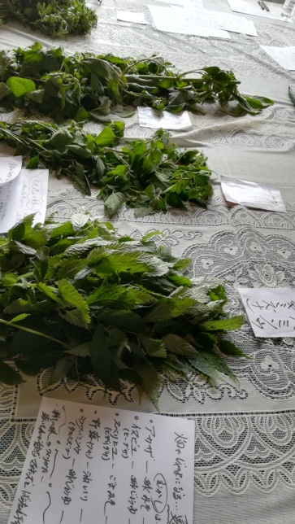
◆ 写真

